CASO DE USO
 | FORMATO DE CASOS DE PRUEBAS
 | CO21
 | CASO DE USO | Cambiar estado
 | PRUEBA | Validar el cambio de estado al rol
 | DESCRIPCIÓN | Verificar si el sistema permite hacer cambio de estado a rol
 | CONDICIONES DE EJECUCIÓN | El unico que puede realizar esto es el administrador
 | MÓDULO | Permisos y rol

# | ENTRADA | RESULTADO ESPERADO | EVALUACIÓN DE LA PRUEBA | OBSERVACIONES
1 | Ingresamos a listar roles luego a editar rol y elije el estado que requiera el usuario por ultimo click en aceptar | Alerta de cambio de estado exitoso | Aprobado | 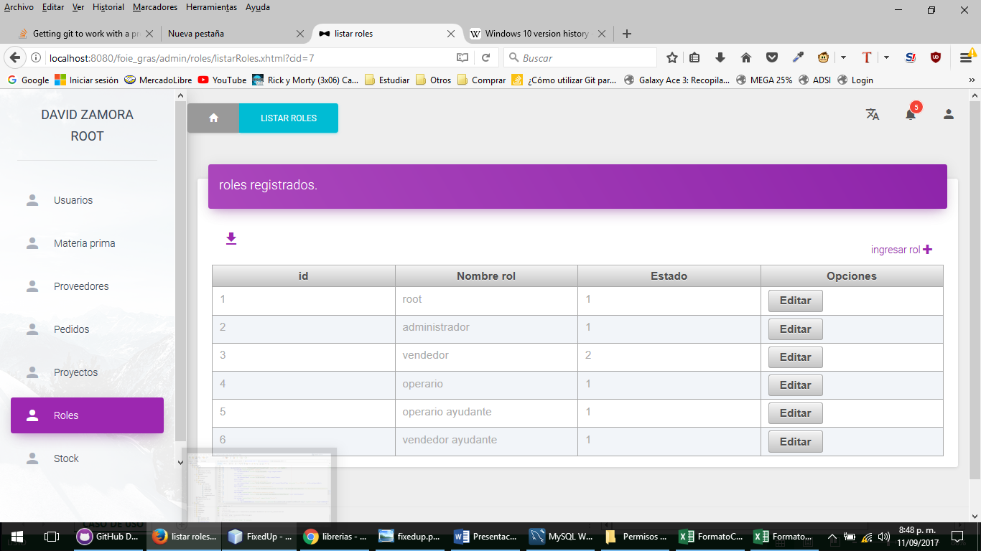
2 | Ingresamos a listar roles luego a editar rol y elije el estado que requiera el usuario por ultimo click en aceptar | Alerta Lo sentimos el cambio de estado no se guardo en la base de datos, por favor verifique e intente de nuevo

